PORTADA
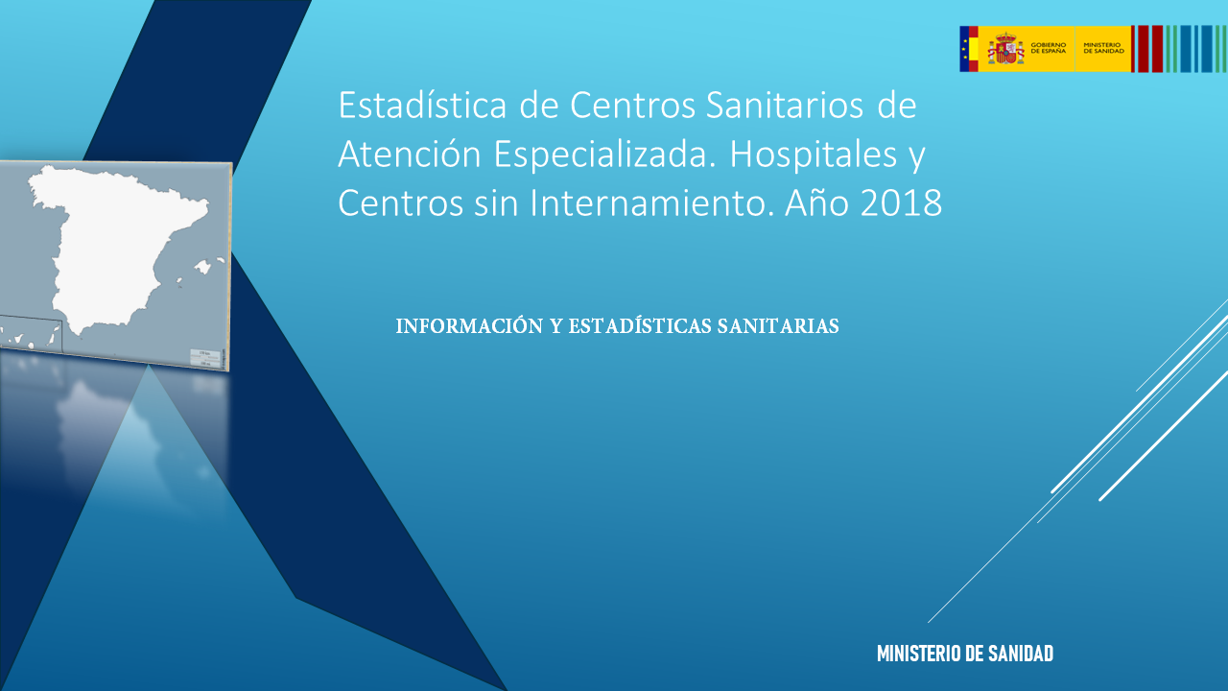

Gráficos
VOLVER

 | Total Compras y Gastos
Ceuta Y Melilla | 152,047,124
La Rioja | 296,072,654
Cantabria | 584,757,785
C. Foral De Navarra | 771,866,424
Extremadura | 1,106,565,983
Asturias | 1,168,011,371
Illes Balears | 1,217,303,655
Aragón | 1,398,153,320
Región De Murcia | 1,531,505,424
Castilla-La Mancha | 1,708,897,956
Canarias | 2,124,062,759
Castilla Y León | 2,298,180,064
País Vasco | 2,538,737,799
Galicia | 2,628,906,810
Comunidad Valenciana | 4,883,600,951
Andalucía | 6,500,824,585
Madrid | 6,853,799,374
Cataluña | 7,648,902,507

VOLVER

 | Gasto por habitante
Andalucía | 774
Castilla-La Mancha | 840
Ceuta Y Melilla | 896
La Rioja | 948
Castilla Y León | 948
Galicia | 972
Canarias | 982
Comunidad Valenciana | 991
Cantabria | 1,007
Cataluña | 1,027
Extremadura | 1,031
Región De Murcia | 1,039
Illes Balears | 1,051
Madrid | 1,054
Aragón | 1,063
Asturias | 1,134
País Vasco | 1,171
C. Foral De Navarra | 1,204

Gasto por cama
VOLVER
 | Gasto por cama (1)
Cataluña | 150,483
Andalucía | 157,936
Castilla Y León | 159,892
La Rioja | 164,708
Aragón | 174,509
Galicia | 177,724
Región De Murcia | 180,635
Cantabria | 182,755
Canarias | 184,269
Illes Balears | 185,046
Madrid | 185,382
País Vasco | 187,619
Extremadura | 188,185
Castilla-La Mancha | 188,739
Asturias | 200,157
Comunidad Valenciana | 210,784
C. Foral De Navarra | 218,143
Ceuta Y Melilla | 218,575

VOLVER
 | Gasto por estancia
Cataluña | 489
La Rioja | 557
Cantabria | 612
Andalucía | 618
Canarias | 625
Castilla Y León | 631
Madrid | 640
Illes Balears | 641
Aragón | 649
Región De Murcia | 649
Galicia | 654
País Vasco | 665
Castilla-La Mancha | 673
Extremadura | 716
Asturias | 727
C. Foral De Navarra | 753
Comunidad Valenciana | 793
Ceuta Y Melilla | 929

